Данные
Вариант | 8 |  |  | Расчеты
 |  |  |  | Комментарии к формулам
ЭлДвигатель | 3 фазы |  |  | Определение сопротивления растеканию тока одного вертикального заземлителя (1.1) Rв
Мощность N кВт | 7.5 | 7500 |  | Расчет расстояния от середины заземлителя до поверхности земли (1.2) t (м)
Напряжение В | 380 |  |  | Расчетное удельное сопротивление земли (1.3) ρРАСЧТ
n об/мин | 2960 |  |  | Ориентировочное число вертикальных заземлителей (1.4) nОРИЕНТ
1. Грунт
 | суглинок | чернозем
p ОМ*м | 125 | 49
2. Заземление
Трубы | стальные
d м | 0.08
l длина м | 2
расположение | вертикально |  |  |  |  |  |  | Для определения коффициента сезонности табл 1.3
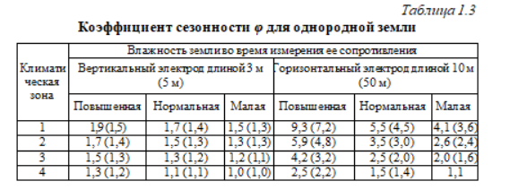
соединение | сварка стальной полосой | 40x4 | кв мм
3.
Мощность N кВт * А | 90
Сопротивление [r]<= | 10 | Ом
4. Зона влажности |  |  |  | Расчеты показателей
1-10 в | Нормальная |  |  | t0 | 1 | Rдоп | 10
Nov-20 | Повышенная |  |  | t | 2
 |  |  |  | ϕ | 1.5
 |  |  |  |  | суглинок | чернозем
 |  |  |  | ρРАСЧТ | 187.5 | 73.5
 |  |  |  | Rв | 62.21 | 19.68
 |  |  |  | nОРИЕНТ | 19 | 7

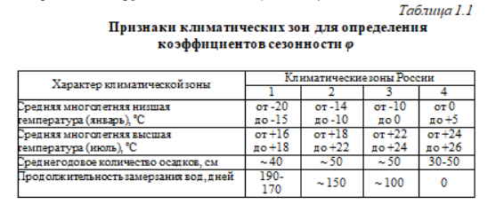

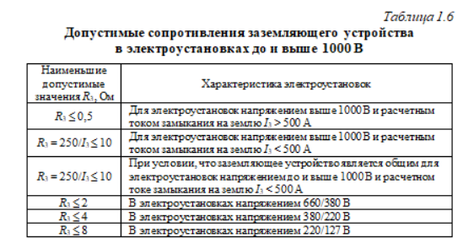
 |  |  |  |  |  |  |  | Для Rдоп

